FSM_control
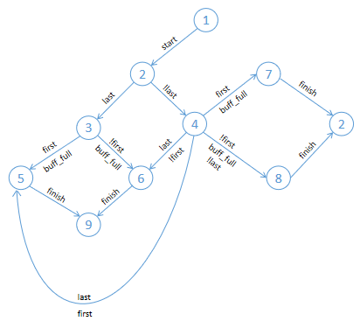
 |  | TTHT | Output |  |  |  |  | Description
 |  |  | valid | nxt_block | en_vsx | en_counter | ready

 |  | S1 | 0 | 0 | 0 | 0 | 0 | Trạng thái ban đầu

 |  | S2 | 1 | 0 | 0 | 0 | 0 | Đã nhận tín hiệu start, tín hiệu valid = 1 để nhận giá trị từ input
 |  |  |  |  |  |  |  | S7 và S8 khi nhận tín hiệu finish sẽ quay lề S2

 |  | S3 | 0 | 0 | 1 | 0 | 0 | Nếu đã là khối cuối cùng thì valid = 0 để không nhận giá trị nữa
 |  |  |  |  |  |  |  | Đồng thời en_vsx = 1 để thực hiện phép toán

 |  | S4 | 1 | 0 | 1 | 0 | 0 | Nếu chưa phải khối cuối cùng thì valid = 1 để nhận tín hiệu đến
 |  |  |  |  |  |  |  | khi buffer đầy, en_vsx vẫn tiếp tục vẫn bật

 |  | S5 | 0 | 0 | 1 | 1 | 0 | Khi buffer_full = 1 và khối tính toán đang là khối đầu tiên first = 1
 |  |  |  |  |  |  |  | thì nxt_block = 0 (để nhận giá trị 1600'b0 thay vì ngõ ra trước đó)

 |  | S6 | 0 | 1 | 1 | 1 | 0 | Khi buffer_full = 1 và khối tính toán ko là khối đầu tiên first = 0
valid | tín hiệu cho phép buffer nhận giá trị |  |  |  |  |  |  | thì nxt_block = 1 (để nhận giá trị là ngõ ra trước đó)
nxt_block | tín hiệu điều khiển mux nhận giá trị của khối tiếp theo
en_vsx | tín hiệu cho phép module VSX thực hiện | S7 | 0 | 0 | 1 | 1 | 0 | Tương tự S5 nhưng trạng thái trước đó của nó là S4 (chưa là khối cuối)
en_counter | tín hiệu cho phép module counter thực hiện
ready | tín hiệu thông báo hoàn thành các bước tính toán | S8 | 0 | 1 | 1 | 1 | 0 | Tương tự S6 nhưng trạng thái trước đó của nó là S4 (chưa là khối cuối)

 |  | S9 | 0 | 0 | 0 | 0 | 1 | Trạng thái kết thúc, khối cuối đã được tính toán xong, ready = 1

FSM_control2
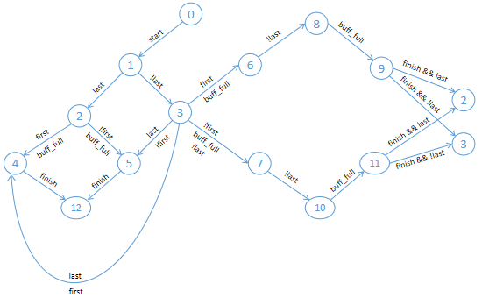
 |  | TTHT | Output |  |  |  |  | Description
 |  |  | valid | nxt_block | en_vsx | en_counter | ready

 |  | S0 | 0 | 0 | 0 | 0 | 0 | Trạng thái ban đầu

 |  | S1 | 1 | 0 | 0 | 0 | 0 | Đã nhận tín hiệu start, tín hiệu valid = 1 để nhận giá trị từ input

 |  | S2 | 0 | 0 | 1 | 0 | 0 | Nếu đã là khối cuối cùng thì valid = 0 để không nhận giá trị nữa
 |  |  |  |  |  |  |  | Đồng thời en_vsx = 1 để thực hiện phép toán

 |  | S3 | 1 | 0 | 1 | 0 | 0 | Nếu chưa phải khối cuối cùng thì valid = 1 để nhận tín hiệu đến
 |  |  |  |  |  |  |  | khi buffer đầy, en_vsx vẫn tiếp tục vẫn bật

 |  | S4 | 0 | 0 | 1 | 1 | 0 | Khi buffer_full = 1 và khối tính toán đang là khối đầu tiên first = 1
 |  |  |  |  |  |  |  | thì nxt_block = 0 (để nhận giá trị 1600'b0 thay vì ngõ ra trước đó)

 |  | S5 | 0 | 1 | 1 | 1 | 0 | Khi buffer_full = 1 và khối tính toán ko là khối đầu tiên first = 0
valid | tín hiệu cho phép buffer nhận giá trị |  |  |  |  |  |  | thì nxt_block = 1 (để nhận giá trị là ngõ ra trước đó)
nxt_block | tín hiệu điều khiển mux nhận giá trị của khối tiếp theo
en_vsx | tín hiệu cho phép module VSX thực hiện | S6 | 0 | 0 | 1 | 1 | 0 | Tương tự S4 nhưng trạng thái trước đó của nó là S3 (chưa là khối cuối)
en_counter | tín hiệu cho phép module counter thực hiện
ready | tín hiệu thông báo hoàn thành các bước tính toán | S7 | 0 | 1 | 1 | 1 | 0 | Tương tự S5 nhưng trạng thái trước đó của nó là S3 (chưa là khối cuối)

 |  | S8 | 1 | 1 | 1 | 1 | 0 | Nếu last = 0 (chưa phải khối cuối cùng) thì vẫn reset buffer và tiếp
 |  |  |  |  |  |  |  | tục nhận dữ liệu từ ngõ vào của block tiếp theo

 |  | S9 | 0 | 1 | 1 | 1 | 0 | Khi buffer_full = 1 S9 sẽ xét tín hiệu finish và last để chuyển sang
 |  |  |  |  |  |  |  | trạng thái S2 hoặc S3 tương ứng

 |  | S10 | 1 | 1 | 1 | 1 | 0 | Nếu last = 0 (chưa phải khối cuối cùng) thì vẫn reset buffer và tiếp

 |  | S11 | 0 | 1 | 1 | 1 | 0 | Khi buffer_full = 1 S11 sẽ xét tín hiệu finish và last để chuyển sang
 |  |  |  |  |  |  |  | trạng thái S2 hoặc S3 tương ứng

 |  | S12 | 0 | 0 | 0 | 0 | 1 | Trạng thái kết thúc, khối cuối đã được tính toán xong, ready = 1

Buffer_in
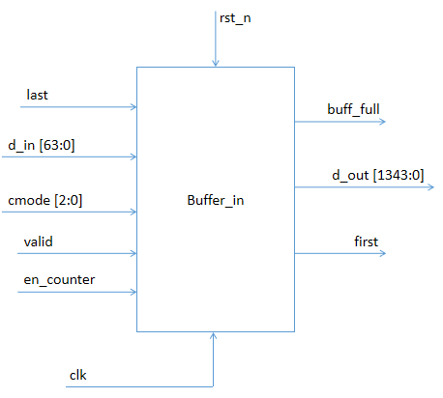
Signal | Input | Output | Description

d_in[63:0] | x |  | Ngõ vào dữ liệu của hàm băm, gồm 64bit
last | x |  | Tín hiệu thông báo chuỗi 64bit d_in đã là chuỗi cuối cùng thực hiện tính
 |  |  | toán hàm băm
cmode [2:0] | x |  | Lựa chọn MODE của hàm băm
valid | x |  | Cho phép Buffer nhận giá trị từ d_in
en_counter | x |  | Tín hiệu cho phép khối Counter thực hiện, trong này dùng để xét điều
 |  |  | kiện khi Buffer đầy
buff_full |  | x | Tín hiệu thông báo Buffer đã đầy
first |  | x | Tín hiệu thông báo Block hiện tại là đầu tiên
d_out[1343:0] |  | x | Ngõ ra dữ liệu gồm 1344bit của Buffer, tín hiệu này sẽ kết hợp với tín hiệu
 |  |  | từ Init_state tạo thành một khối 1600bit

Buffer nhận giá trị từ ngõ vào đến lúc đầy thì sẽ bật tín hiệu buff_full hoặc khi có tín hiệu last thì sẽ dừng việc đọc lại
Trong trường hợp tín hiệu last ở mức cao mà buffer vẫn chưa đầy, thì buffer sẽ thực hiện việc padding với quy tắc
pad10*1 cho đến khi buffer đầy và tín hiệu buff_full lúc đó sẽ được tích cực
Buffer chứa bao nhiêu bit thì đầy ? tùy thuộc vào MODE mà ta sử dụng

cmode [2:0] | Mode |  | Bytes of Buffer
0 | SHA3-224 |  | 144
1 | SHA3-256 |  | 136
2 | SHA3-384 |  | 104
3 | SHA3-512 |  | 72
4 | SHAKE-128 |  | 168
5 | SHAKE-256 |  | 136

VSX_Module
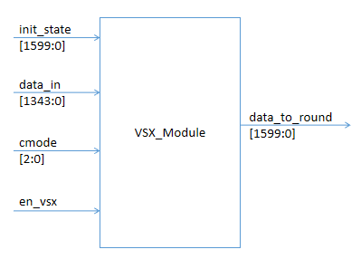
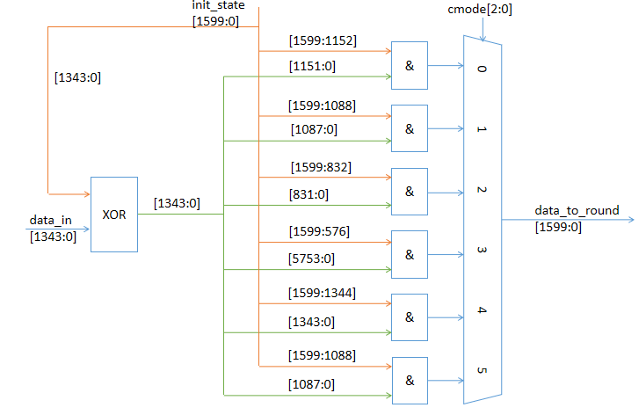

VSX_Module (Version Selection and XOR) là khối thực hiện nhiệm vụ lựa chọn MODE sau đó XOR data_in với chuỗi 1600bit init_state
Tùy vào MODE mà số bit XOR với init_state là khác nhau

Signal | Input | Output | Description
init_state[1599:0] | x |  | Trạng thái khởi tạo dùng để XOR với data_in
data_in[1343:0] | x |  | Dữ liệu ngõ vào của khối VSX
cmode[2:0] | x |  | Lựa chọn MODE
envsx | x |  | Cho phép VSX_Module hoạt động
data_to_round[1599:0] |  | x | Chuỗi trạng thái ngõ ra 1600b

Trans_round
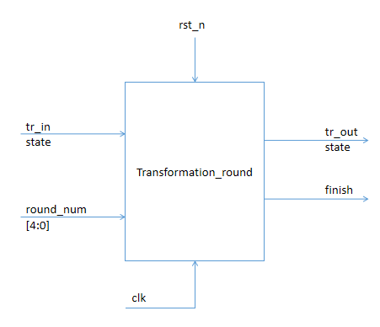
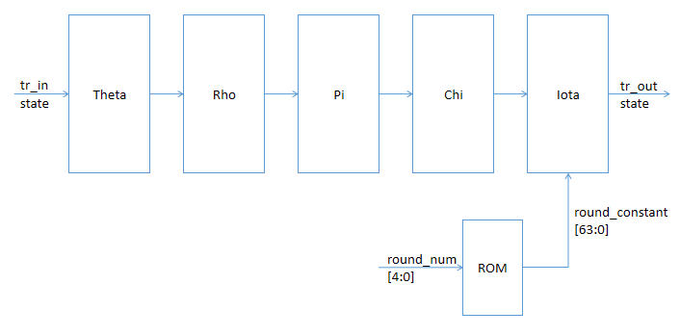

 | Signal | Input | Output | Description
Module Transformation_round thực hiện phép tính toán chính của Keccak, | tr_in | x |  | Ngõ vào dữ liệu của Transformation_round là mảng trạng thái
gồm 5 phép hoán vị như trên trong đó riêng phép hoán vị Iota (chỉ tác |  |  |  | ba chiều có 1600 phần tử (5x5x64)
động lên lane gốc) cần thêm một hằng số vòng được cho sẵn trong bảng | round_num | x |  | Đếm số thự tự vòng lặp và tra vào bảng ROM kết quả tương ứng
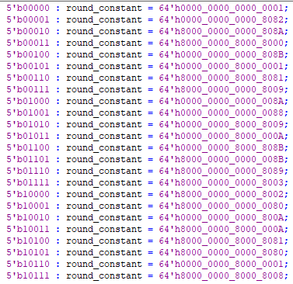
ROM và phụ thuộc vào thứ tự vòng hiện tại |  |  |  | sử dụng trong phép hoán vị Iota
 | tr_out |  | x | Ngõ ra dữ liệu của Transformation_round là mảng trạng thái
 |  |  |  | ba chiều có 1600 phần tử (5x5x64)
 | finish |  | x

Trunc
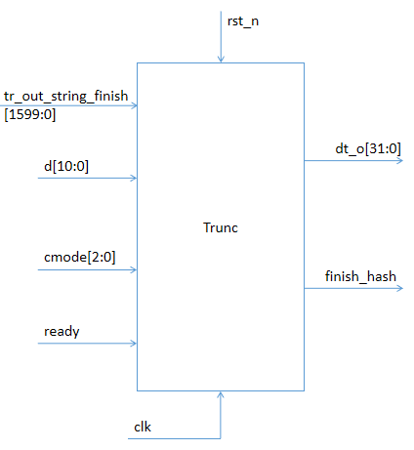
Signal | Input | Output | Description
tr_out_string_finish[1599:0] | x |  | Chuỗi dữ liệu ngõ vào của Trunc
d[10:0] | x |  | Độ dài output mong muốn (sử dụng cho SHAKE) là bội số 32
 |  |  | có độ dài tối đa là 2048 bit
cmode[2:0] | x
ready | x
dt_o[31:0] |  | x
finish_hash |  | x

Module Trunc dùng để tách chuỗi dữ liệu là ngõ ra của phép tính toán hàm vòng thành các chuỗi bit tương ứng
với từng MODE của hàm băm và đưa giá trị ngõ ra thông qua dt_o gồm 32bit
Khi số bit được đưa ra đã tương ứng với độ dài output của hàm băm thì tín hiệu finish_hash sẽ được tích cực
thông báo kết thúc quá trình tính toán hàm băm Keccak

STA
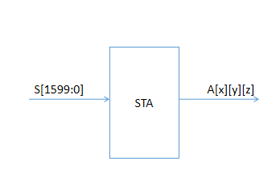
 | signal | input | output | Description
 | S[1599:0] | x |  | Chuỗi dữ liệu ngõ vào gồm chuỗi 1600bit
 | A[x][y][z] |  | x | Mảng trạng thái ngõ ra 3 chiều A[x][y][z] với
 |  |  |  | x = 0..4 ; y = 0..4; z = 0..64

Module STA dùng để chuyển đổi chuỗi dữ liệu ngõ vào gồm 1600bit thành một mảng trạng thái 3 chiều để thực hiện các phép tính toán hoán vị bên trong giải thuật Keccak

ATS
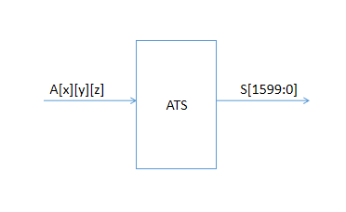

 | signal | input | output | Description
 | A[x][y][z] | x |  | Mảng trạng thái ngõ vào 3 chiều A[x][y][z] với
 |  |  |  | x = 0..4 ; y = 0..4; z = 0..64
 | S[1599:0] |  | x | Chuỗi dữ liệu ngõ ra gồm chuỗi 1600bit

Module ATS dùng để chuyển đổi mảng trạng thái 3 chiều ngõ vào thành chuỗi dữ liệu 1600bit ngõ ra.
Sau quá trình tính toán các hàm hoán vị, mảng trạng thái được chuyển về dạng chuỗi bit và xuất ra ngõ ra với số lượng bit phụ thuộc vào loại giải thuật SHA3 mà ta lựa chọn (cmode)

